Indice
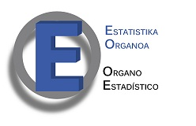

 |  | ENCUESTA DE POBREZA Y DESIGUALDADES SOCIALES (EPDS) 2016

 |  | 6. Indicadores de desigualdad
Indice

Des1 | Indicadores de desigualdad en la C.A. de Euskadi. 1996-2016. Coeficiente de Gini en %, Ratio S80/S20 y % de participación del 10% de personas más pobres en los ingresos totales.
Des2 | Ingresos medios equivalentes per cápita por decilas de ingresos (ingresos mensuales netos corrientes) . Periodo 2008-2016

